Sheet1
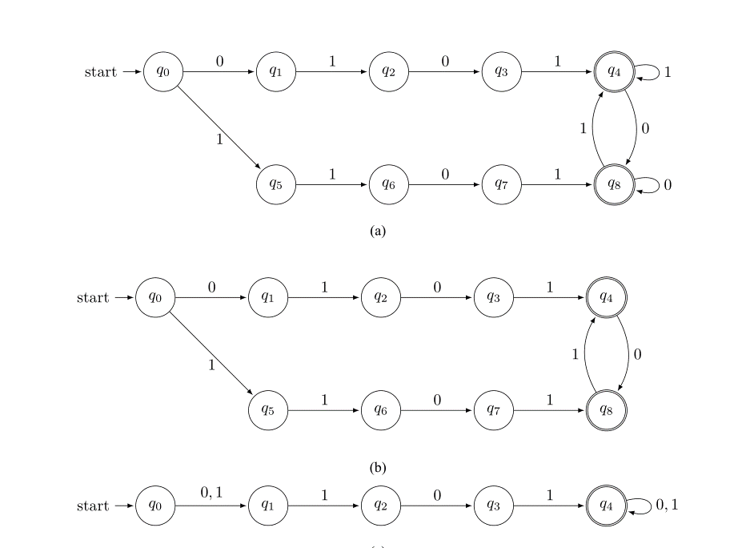
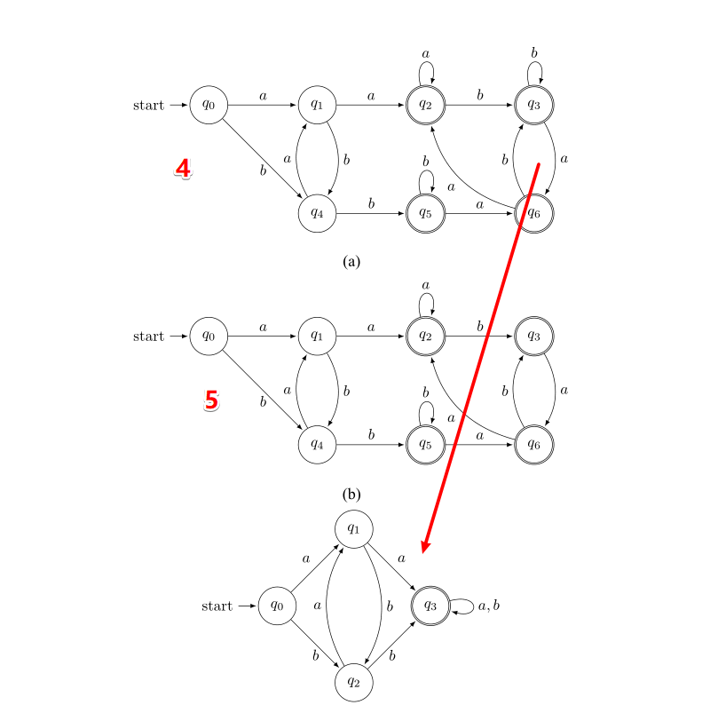
 | 1 | 2 | 3 | 4 | 5 | 5 | 6
DFA::min_Brzozowski() | 对 | 对 | 对 | 对 | 对 | 对 | 对
DFA::min_Hopcroft()（修改前) | 对 | 对 | 错 | 对 | 对 | 中止 | 对
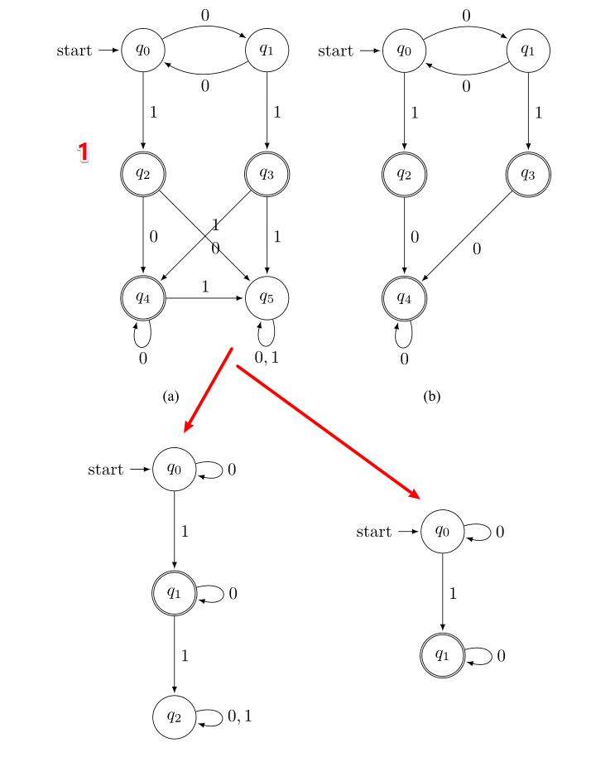
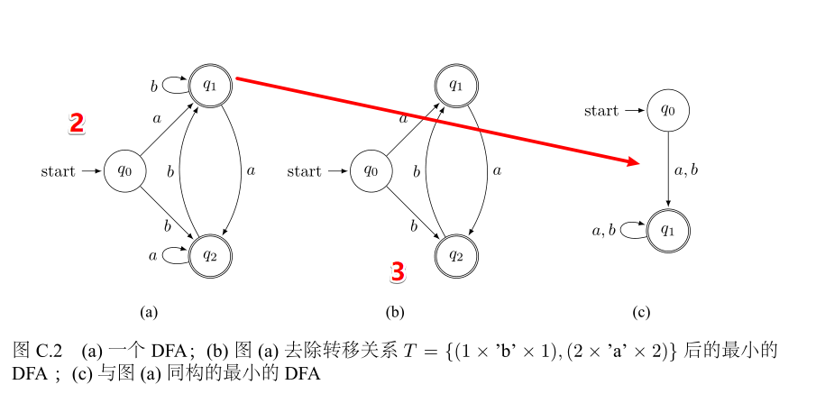
DFA::min_Hopcroft()（修改后) | 对 | 对 | 错 |  |  | 对 | 对
DFA::min_HopcroftUllman() | 对 | 对 | 对 | 对 | 对 | 对 | 对
DFA::min_dragon() | 对 | 对 | 对 | 对 | 对 | 对 | 对
DFA::min_Watson() | 对 | 对 | 对 | 对 | 对 | 对 | 对

